DETALHE
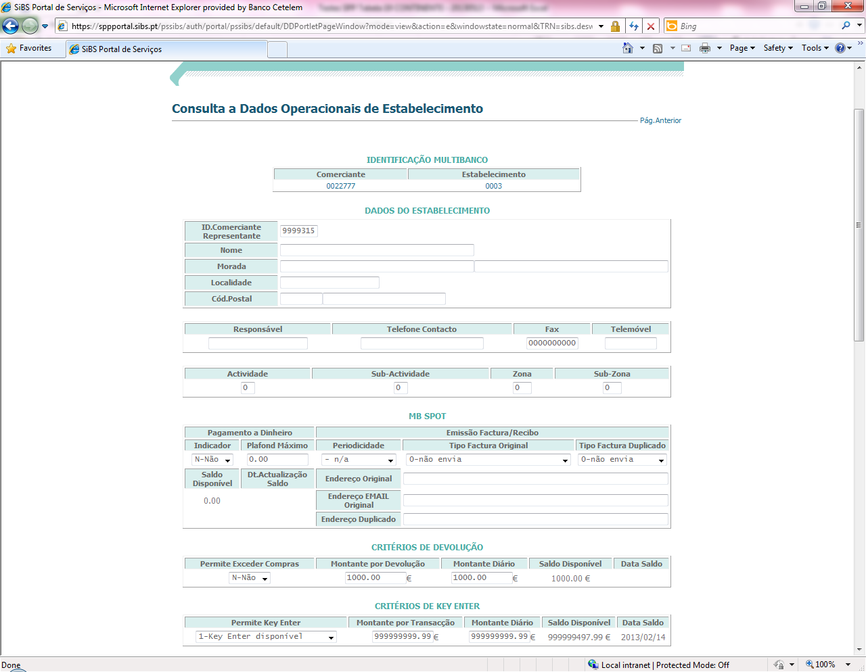
Código vendedor CONTINENTE
9999315

Vendedor CONTINENTE TESTES | Nº Cartão | Plafond | PIN | Nº de Conta | Validade
9999315 | 636107 09 0000022 8 | 5,000 € | 4982 | 42683508671100 | 03-2017
9999315 | 636107 09 0000026 9 | 5,000 € | 2479 | 42683510061100 | 03-2017

Podem sff testar esta nova tabela que vai substituir a tabela 8 e 18.

tab 19 - opção sibs 072 para 3x e opção sibs 075 para os 10x.
Disponibilizei para o vendedor testes da continente -2294031.

